상품제안서
누드제본 노트(주문제작형) | 상품코드: S29484

 |  |  |  |  |  |  | 02-713-8555 | www.synergygift.co.kr
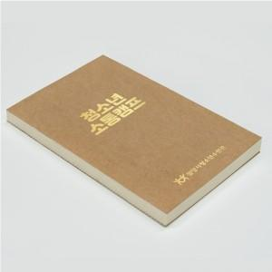

【상세/제작정보】 | <p>표지 크라프트지 300g / 내지 그린라이트 70g</p><p>&nbsp;</p>

【인쇄/포장옵션】 | 금박, 은박, 녹,청,적박(택1) / OPP(비닐)

【공급단가】 | 수량 | 200~ | 500~ | 1,000~ | 3,000~ | 5,000~
*VAT별도 | 단가 | 1,910원 | 1,580원 | 1,300원 | 1,280원 | 1,200원

【상품 URL】 | https://www.synergygift.co.kr:443/src/goods_detail.php?gdno=29484

